상품제안서
모락 윈디Z 휴대용 접이식 냉각선풍기 | 상품코드: S41419

 |  |  |  |  |  |  | 02-713-8555 | www.synergygift.co.kr
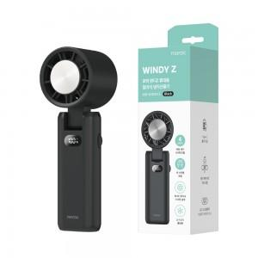 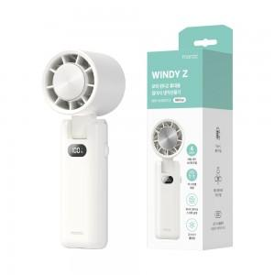

【상세/제작정보】 | <p>​</p>

【인쇄/포장옵션】 | 레이저, 풀칼라 / 포장지포장

【공급단가】 | 수량 | 50~ | 100~ | 300~ | 500~ | 1,000~
*VAT별도 | 화이트 | 17,100원 | 16,600원 | 16,150원 | 15,800원 | 15,300원
 | 블랙 | 17,100원 | 16,600원 | 16,150원 | 15,800원 | 15,300원

【상품 URL】 | https://www.synergygift.co.kr:443/src/goods_detail.php?gdno=41419

